G-20.1.
G-20.1. Gráfico de la evolución de la participación en las elecciones generales legislativas. |  | Índice

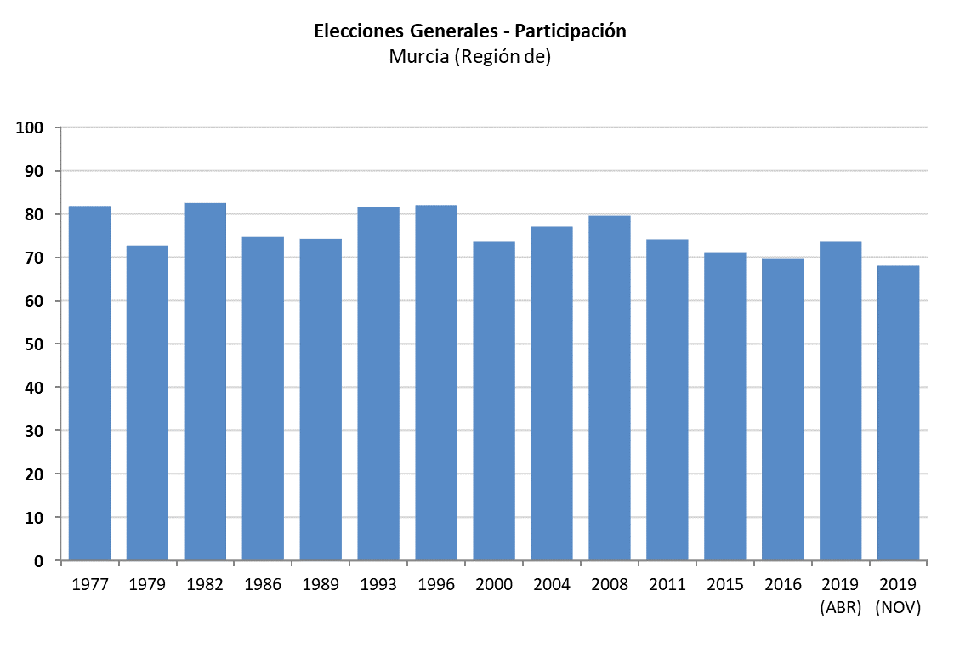

 | Fuente: Ministerio del Interior. Subdirección General de Política Interior y Procesos Electorales

G-20.2.
G-20.2. Gráfico de la evolución de la participación en las elecciones autonómicas y municipales. |  | Índice

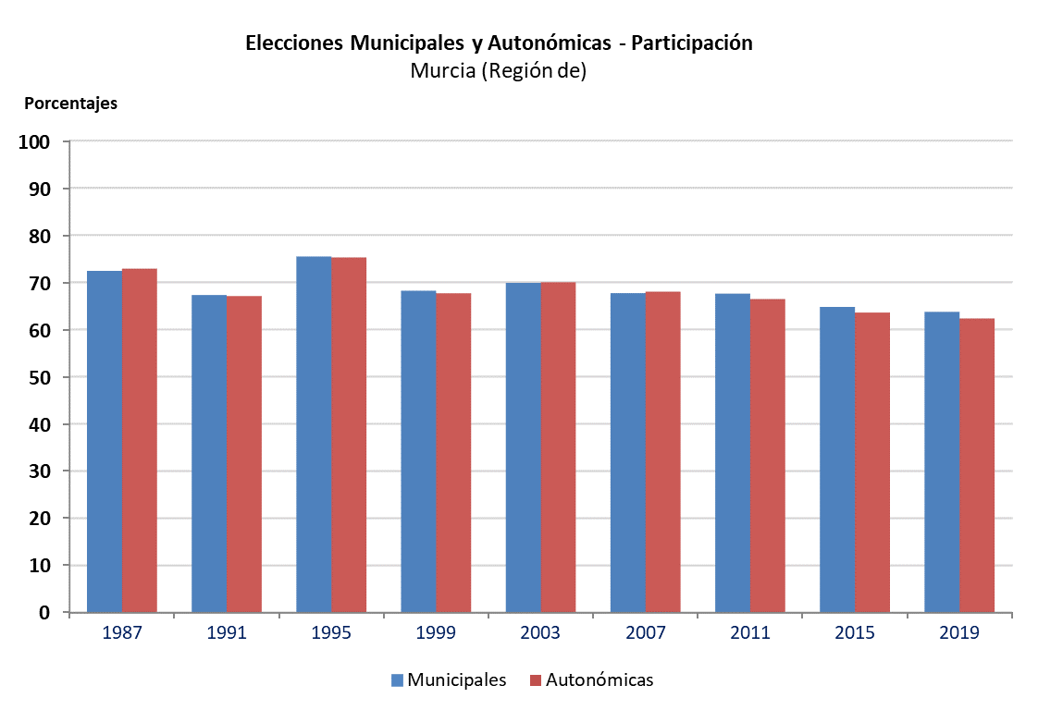

 | Fuentes: Ministerio del Interior. Subdirección General de Política Interior y Procesos Electorales
 | Consejería de Presidencia, Portavocía y Acción Exterior. Secretaría General

G-20.3.
G-20.3. Gráfico de la evolución de la participación en las elecciones al Parlamento Europeo. |  | Índice

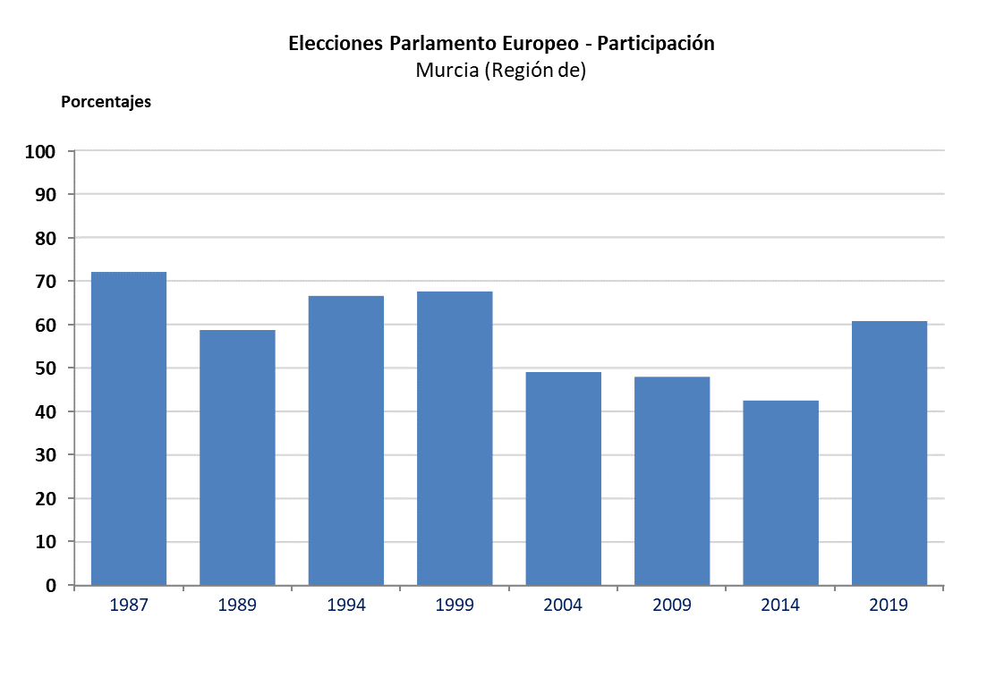

 | Fuente: Ministerio del Interior. Subdirección General de Política Interior y Procesos Electorales

